Sayfa1
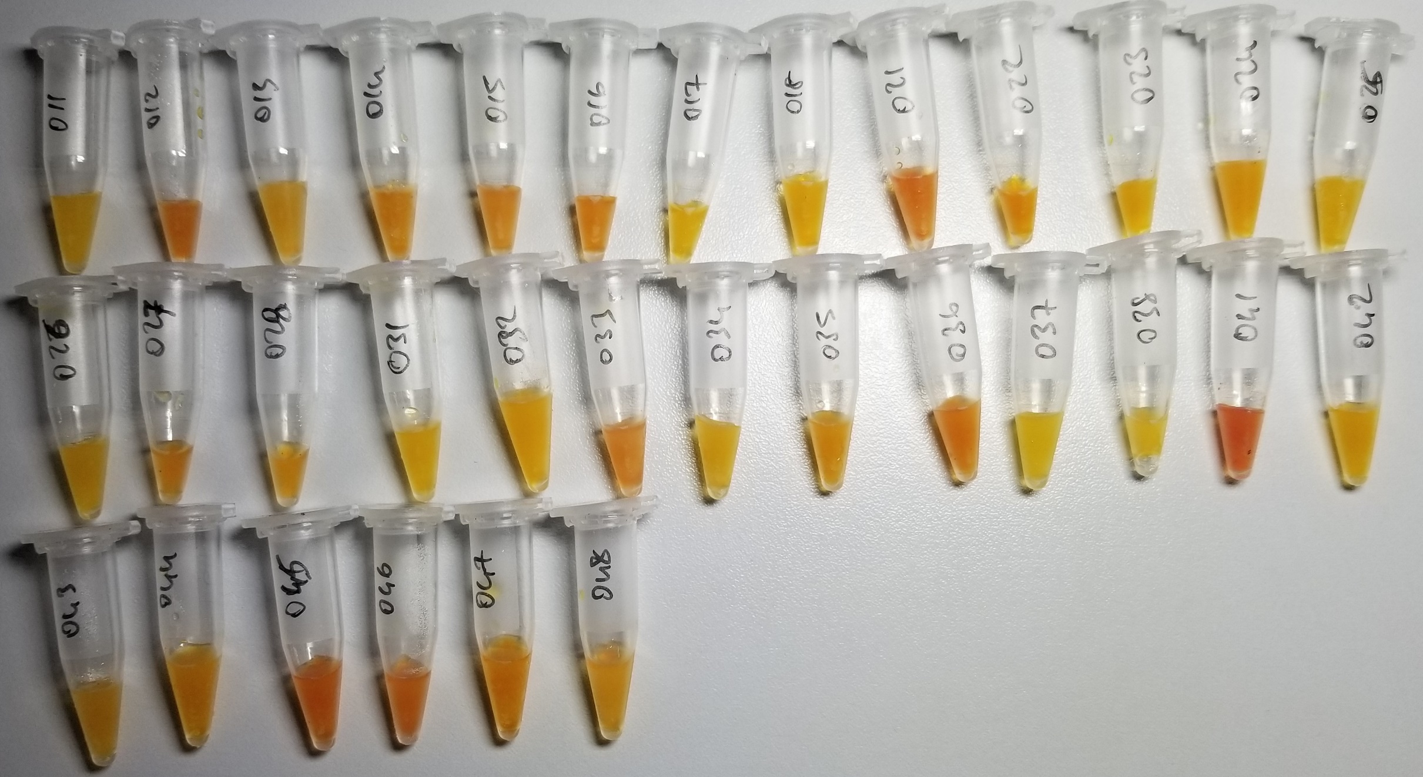
Numuneler | TAS (mmol/L) | TOS (µmol/L) | OSI
Numune-011 | 1.85 | 4.39 | 0.2372972973

RELASSAY Marka kitler kullanılmıştır. (Kolorimetrik)

